Sheet1
序号 | 产品名称 | 产品规格 | 供价 | 零售价 | 折扣率 | 图片 | 备注
油 | 福临门家香味非转基因浓香菜籽油 | 900ML | 13.5 | 18.5 | 27.03%
 | 福临门非转基因黄金产地玉米油 | 1.8ML | 24 | 39.9 | 39.85%
 | 福临门非转基因压榨一级菜籽油 | 5L | 52 | 79.9 | 34.92%
 | 金龙鱼非转基因压榨一级菜籽油 | 5L | 52 | 79 | 34.18%
米 | 福临门香粘米 | 5公斤 | 30 | 39.9 | 24.81%
 | 福临门优质东北大米 | 5公斤 | 35 | 42 | 16.67%
 | 福临门妈妈饭香 | 5公斤 | 38 | 69.9 | 45.64%
 | 金龙鱼优质东北大米 | 5公斤 | 33 | 42 | 21.43%
 | 诺敏河清香苗稻香（香米） | 5公斤 | 42 | 55 | 23.64% | 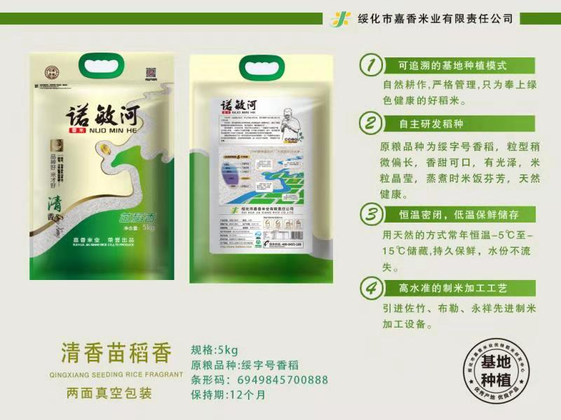 | 库存130袋

